Hárok1
OBRAZOK | POPIS | počet
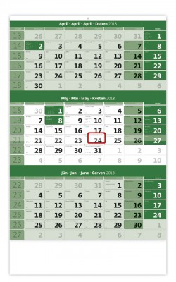 | 3-mesačný kalendrár zelený, 12 listov Formát: 31,5 x 45 cm. Kalendárium: slovenské trojmesačné menné so sviatkami EU. Rozsah: 12 listov. | 40
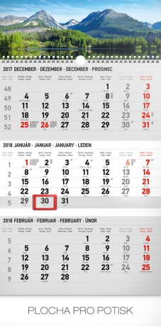 | Nástenný kalendár trojmesačný Tatry 2018 rozmer - 31,5 x 45 cm kalendárium - slovenské 3mesačné so sviatkami vybraných európskych štátov rozsah kalendára - 12 listov väzba: dvojitá špirála | 49
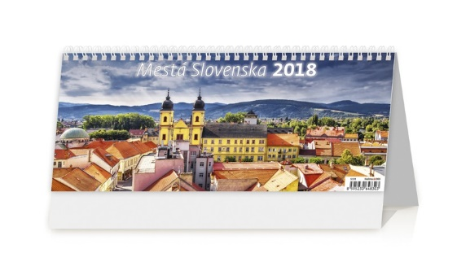 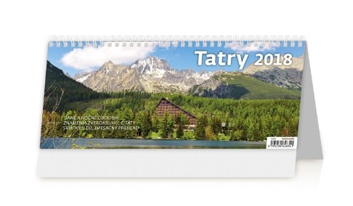 | stolový kalendár Tatry (31,1 x 13,4 cm) | 135
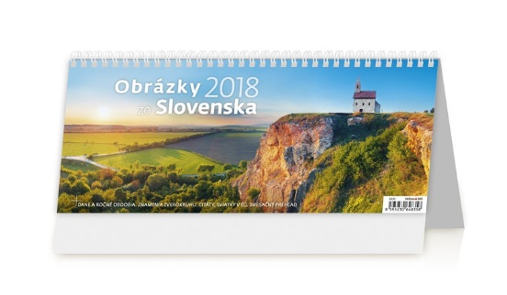 | stolový kalendár Obrázky zo Slovenska (31,1 x 13,4 cm) | 40
 | TOP manažér, kalendárium slovenské stĺpcové (32 x 16 cm) | 232
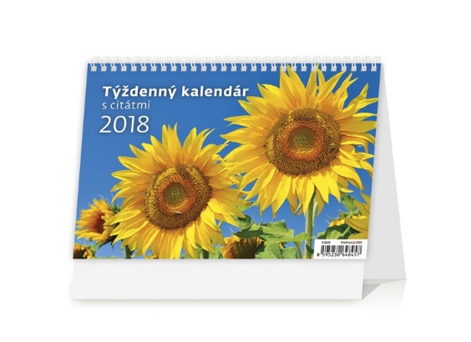 | týždenné riadkové SK kalendárium (21,1 x 14,8 cm) | 11
 | minidiár modrý (7,7 x 173,8 cm), mesačné kalendárium s menné, 32 strán | 107
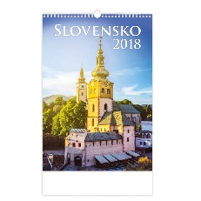 | Slovensko, mesačné kalendárium s menami, 14 listov, (31,5x45 cm) | 6

